Hoja1
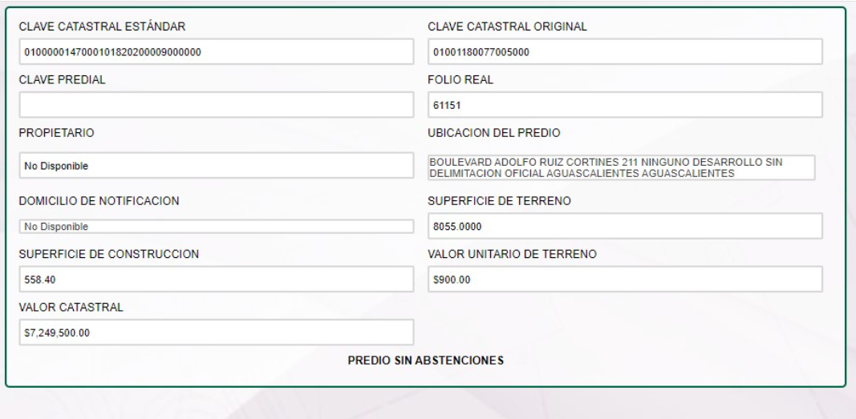

1.001180077E+15

